상품제안서
나빌레라 한지 자개 명함함 (나비,송학) | 상품코드: F33009

 |  |  |  |  |  |  | 02-412-0044 | www.easy1.co.kr
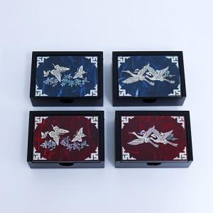

【상세/제작정보】

【인쇄/포장옵션】 | 실크 / 별도문의

【공급단가】 | 수량 | 50~ | 100~ | 300~ | 500~ | 1,000~
*VAT별도 | 단가 | 13,750원 | 13,530원 | 13,200원 | 12,870원 | 12,650원

【상품 URL】 | https://dev.easy1.co.kr:443/src/goods_detail.php?gdno=33009

